需求汇总表
序号 | 需求 | 现状描述 | 需求描述 | 主菜单 | 页面截图
1 | 系统自动凭证对冲 | 根据水单，先手工录入系统销账，等流水导入系统，认领客户后，在收款管理页面把手工录入和系统认领的流水进行手动凭证对冲 | 在系统认领完客户之后，手工录入和系统认领的流水一样的，系统能够自动对冲 | 收款管理 | 
2 | 自动开票 | 目前相同抬头的发票量增加，都一张一张开，比较花时间 | 增加一个开票模版，开票系统和模版通过机器人衔接起来，对应的开票信息填入模版后，发群或者其他，机器人能够在系统能够自动开票，并有反馈是否开票成功和发票链接的表格 | 各开票系统 | 详见附件2，目前是基础模版，在对接之后在更新模版
3 | 系统后增调整的费用能够导出表格 | 目筛选费用时间，导出来的数据是调整后的数值，不能体现出调整的具体费用是多少 | 因后加的费用中信保投保需要，针对这部分费用，系统能够导出这个明细，防止后加的费用漏报的情况 | 请款单-批量请款 | 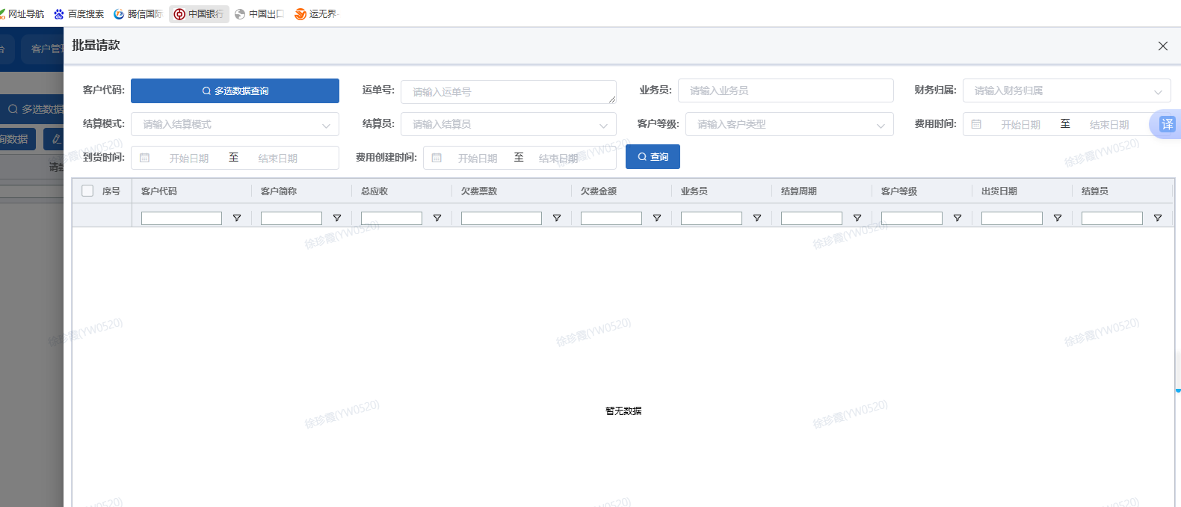
4 | 业务数据统计（财务）-修改所属客户，可以批量修改 | 目前业务数据统计，修改所属客户，只能一票一票修改，不能批量修改 | 业务数据统计（财务）-修改所属客户，可以批量修改 | 业务数据统计（财务）-修改所属客户 | 
5 | 客户锁账期按照系统最新账期来判定是否到期 | 有的客户因后期更改了账期，客户还未到期，系统就锁了;系统现在按照的是更改账期之前的单号到期就锁定了，没按照最新账期去评判 | 客户锁账期按照系统最新账期来判定是否到期，在进行锁账 | 客户管理
6 | 收款管理添加一列币别筛选 | 目前有的客户销账是区分人民币和美金销账的，之前是一票一票搜索再选择币别销账的，比较费时间 | 收款管理右下角能插入一列选择币别，对应币别单号能够筛选出来 | 收款管理 | 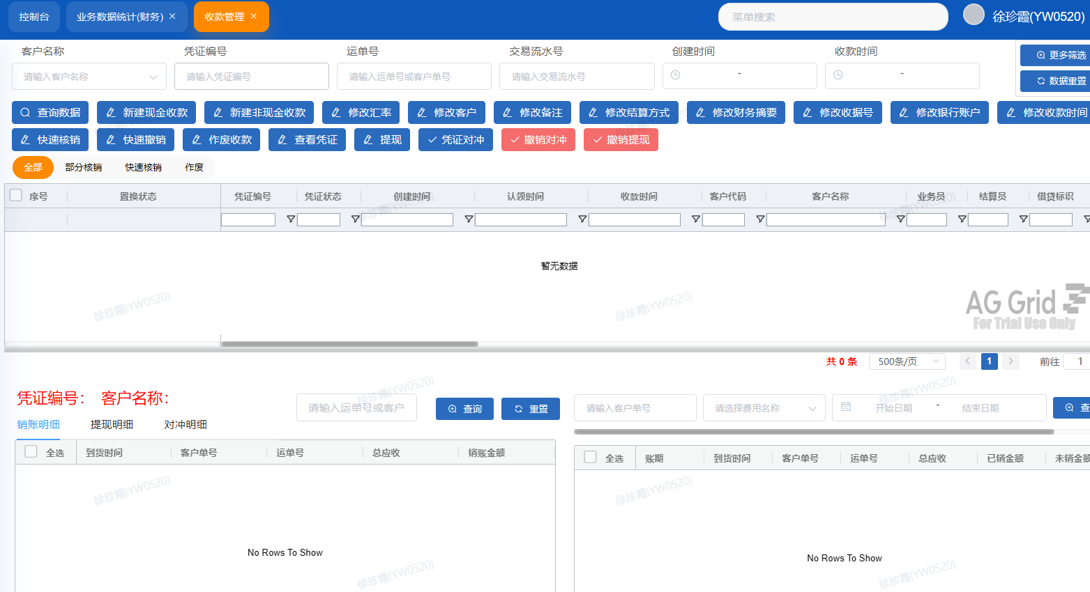
7 | 请款单导出账单速率提升 | 目前请款单导出账单速度还是比较慢 | 提高请款单导出账单速率 | 请款单-新建请款-导出请款单 | 
8 | 业务数据统计添加2列，对应起运地和到达地 | 目前开对应的拖车费，对应的起运地和到达地都要一一询问船务或者其他才知道，比较费时间 | 能直接在业务数据直接看到对应起运地和到达地，目前系统车牌登记也有欠缺，需要后期对应人维护 | 业务数据统计（财务）
9 | 线上中信保操作 | 目前筛选哪些客户可以投保和哪些是新增的客户，都是手工表格计算汇总，比较麻烦 | 系统筛选投保名单加字段： 1.在客户管理添加是否够买中信保字段，按月区分手工勾选确认； 加入中信保买方代码字段，统一社会信用代码字段和期限字段； 2.客户管理-编辑数据中-是否签订合同中选择“是”按钮-边上跳出一列可选择签署我方抬头的字段； 3.客户管理-编辑数据中-加一个备注框（无合同和个人买不了）； 4.加入投保金额字段：能够体现出上个月欠款明细以及上个月后加的费用有多少 | 客户管理
 |  |  | 新增投保客户申请代码：根据信保系统的中信保买方代码汇总，系统自行匹配，如果筛选出可投保的但未有代码的，则是新增客户（针对于国内客户），国外客户和香港客户需要单独再看下 | 客户管理
10 | 收款管理核销速率提升 | 目前收款管理在核销数据较大的客户时，经常出现卡顿的现象，页面加载缓慢，影响效率 | 提高收款管理在面对数据较多的客户时加载速率能提升，减少卡顿现象 | 收款管理
11 | 收款管理销账明细不会自动刷新 | 收款管理处重新查询客户下面的销账明细不会自动刷新，还是显示上一个客户的销账明细，需要自己手动再次刷新，有时候会导致撤销成上一个客户的销账明细 | 查询客户自动刷新客户的销账明细 | 收款管理
12 | 指定票件收款导出已核销账单可通过搜索单号导出 | 目前导出已核销的账单只能通过指定票件页面筛选时间来导出，在面对指定单号导出时，只能筛选时间区域，导出的账单要重新调整，增加了繁琐的工序 | 指定票件收款--应收费用明细里多增一行单号搜索栏，以便导出需求对应单号的已核销账单 | 指定票件收款
13 | 关联客户锁账付款后联动解锁 | 客户做了关联企业锁账，关联公司欠款结清自动解锁后，无欠款的关联企业保持锁账状态，系统无自动联动解除关联锁账功能 | 实现关联客户锁账联动解锁逻辑：企业做关联锁账时，触发锁账的那家主体结清全部欠款，关联在一起的客户同步自动解除锁账；不需要再人工逐个操作解锁。 | 客户管理

